表紙
富士フイルムメディカル株式会社 御中
目次

要件定義書
- -

日本サード・パーティ株式会社

 |  |  |  |  | 2016-12-01

 |  |  |  |  |  | Ver 0.0.1

貴社御確認印
貴社御確認印
貴社御確認印
弊社担当印
弊社担当印
弊社担当印

システム名 |  |  |  | 文書名 |  |  |  |  | 年月日 |  | 作成者
食品検査システム |  |  |  | 要件定義書 |  |  |  | 作成 | 2016-12-01 |  | JTP
 |  |  |  |  |  |  |  | 版数 | Ver 0.0.1

 | 変更履歴
 | 変更日 | 変更区分 | 変更箇所 |  |  |  | 変更事由 |  | 変更者 | 版

目次
目次

1． | はじめに |  | ４． システム特記事項 |  |  | ○ 別途資料提示
 | 1-1. | はじめに |  | 4-1. | 画面・帳票概要 |  | 打合せ議事録
 | 1-2. | システム導入の目的 |  |  |  |  | 課題管理表

2． | 機能要件定義 |  | ５． 非機能要件方針
 | 2-1. | システム全体図 |  | 5-1. | 非機能要件方針
 | 2-2. | 機能要件一覧
 | 2-3. | 中間DB要件
 | 2-4. | スケジュール

3． | システム業務フロー |  | ６． その他
 | 3-1. | 受付（一般、買取、調査） |  | 検査項目入力方法 課題J-01
 | 3-2. | 微生物検査 |  | ラベルシート（サンプル） 課題J-17
 | 3-3. | 理化学検査 |  | 外注チェックリスト 宿題J-31
 | 3-4. | 報告 |  | 微生物検査ワークシート出力形式 宿題J-36
 | 3-5. | 営業（問合せ）

中表紙1
１．はじめに

中表紙2
2．機能要件定義

2-1
要件定義
2-1. システム全体図

システム全体図

新システム
中間DB
装置マスタ
新システム

資産管理マスタ

日付マスタ
スケジュール管理
資産管理

入荷管理
出荷管理
スケジュール
マスタ

中表紙3
3．機能要件定義

3-1
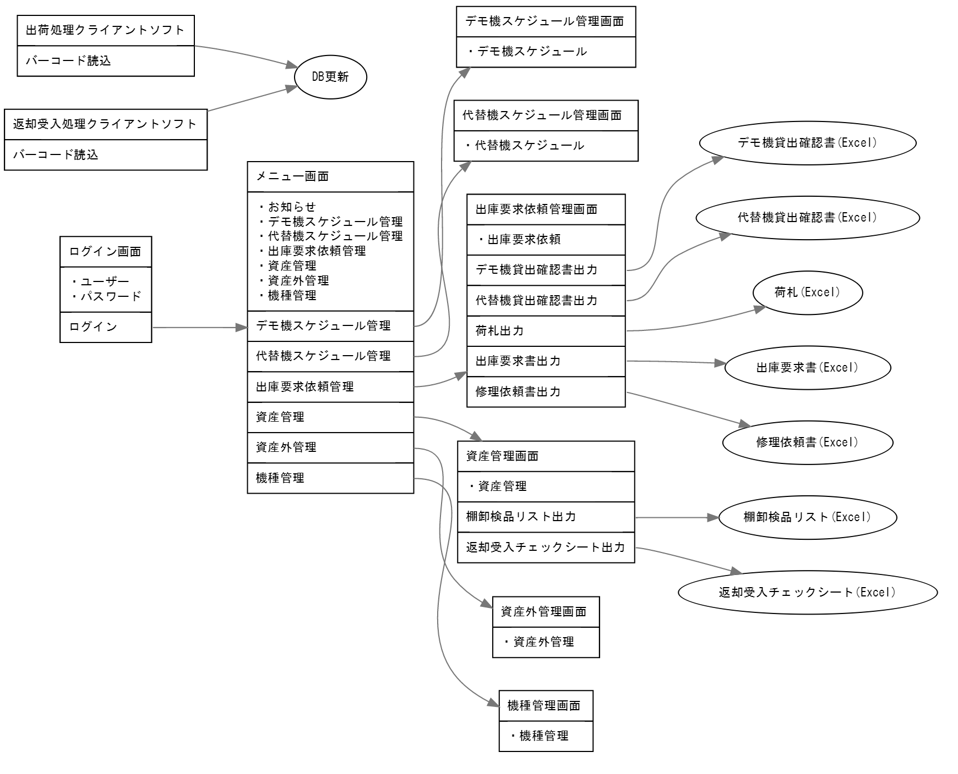
要件定義 | 2015-03-31
3-1. 画面遷移図

画面遷移図

